グラフ
和歌山県のコンビニエンスストアの販売額及び前年同月比率の推移
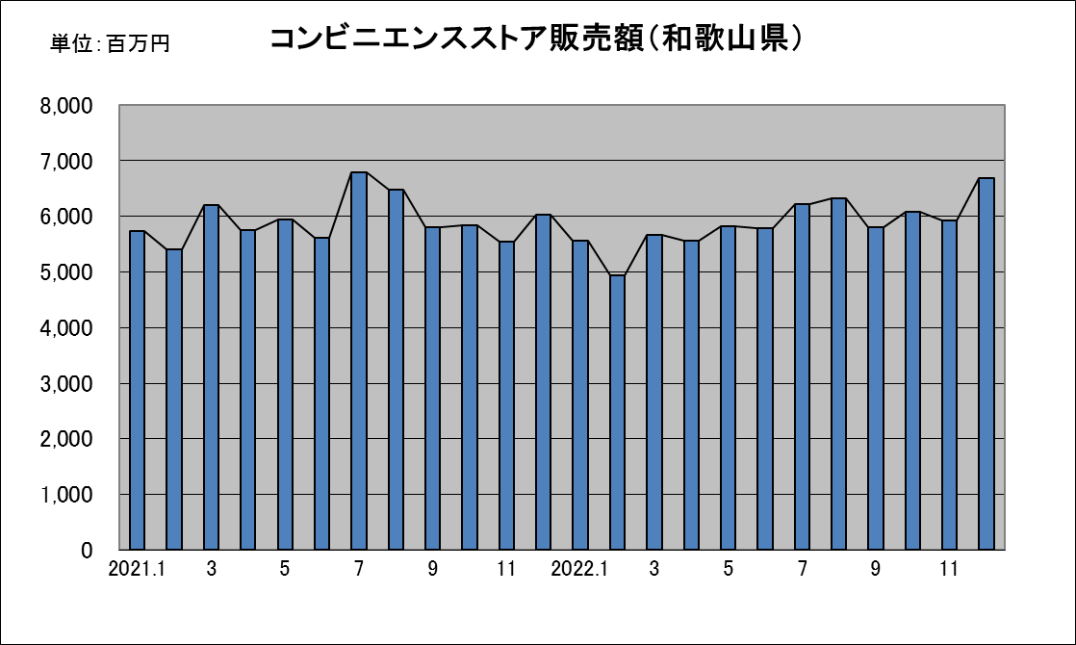
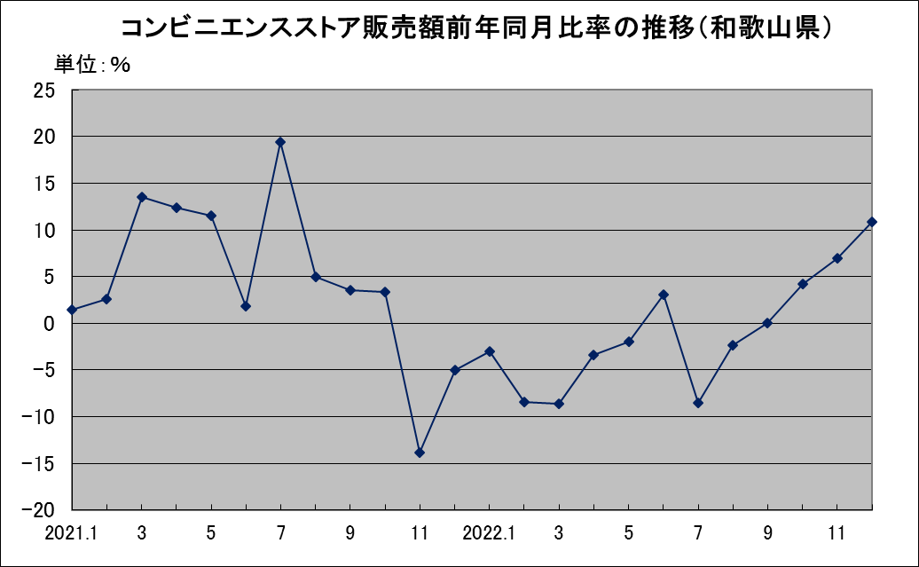

参考：近畿のコンビニエンスストアの販売額及び前年同月比率の推移
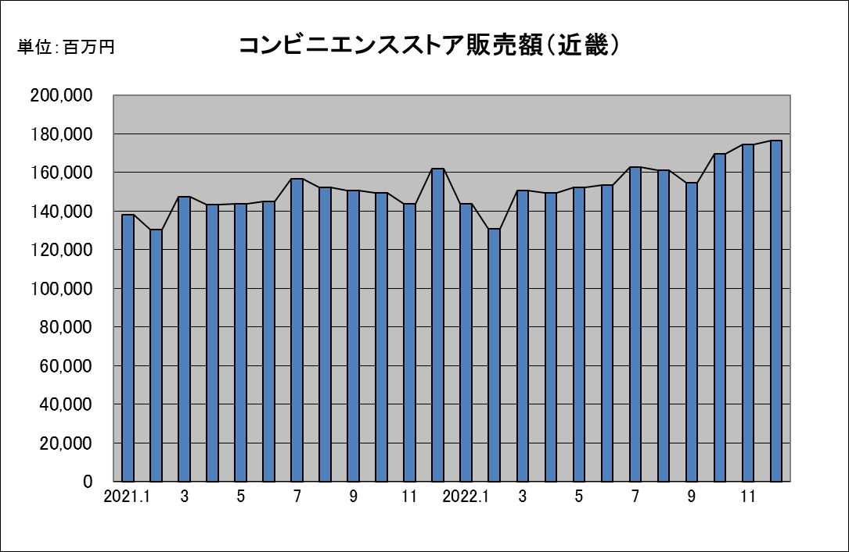
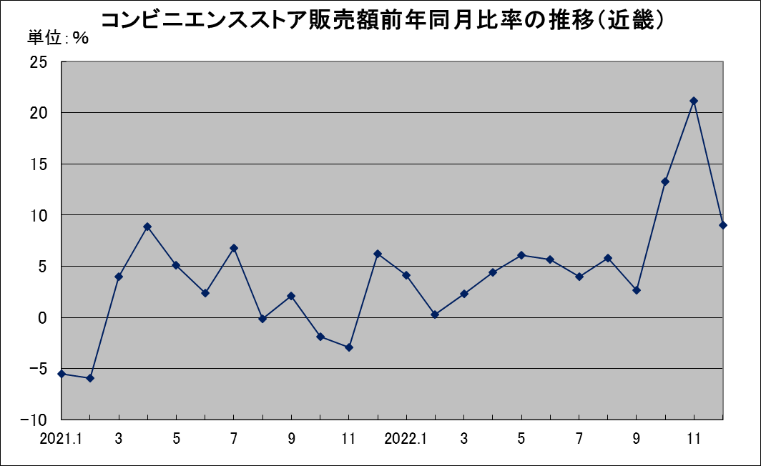

近畿：福井県・滋賀県・京都府・大阪府・兵庫県・奈良県・和歌山県

大型小売店商品販売額（近畿）
 | 衣料品 | 飲食料品 | その他
H23.9 | 67733 | 155477 | 62718
10 | 83637 | 158567 | 66973
11 | 84549 | 164742 | 70221
12 | 102647 | 212966 | 90260
H24.1 | 100158 | 167627 | 70017
H24.2 | 65519 | 158716 | 60733
3 | 78059 | 157597 | 67353
4 | 79086 | 153066 | 67901
5 | 77534 | 156596 | 67170
6 | 74645 | 159207 | 65825
7 | 87115 | 176450 | 71436
8 | 63001 | 169254 | 67866
9 | 66110 | 152310 | 63507
10 | 81329 | 155114 | 65659
11 | 89177 | 164917 | 72109
12 | 102216 | 216719 | 92970
H25.1 | 97514 | 164335 | 67739
H25.2 | 63525 | 153579 | 60158
3 | 84173 | 159798 | 72767
4 | 76149 | 153009 | 68279
5 | 78365 | 156716 | 68619
6 | 83632 | 162899 | 70644
7 | 82671 | 178918 | 71920
8 | 63609 | 171195 | 68880

